Накладная-№3
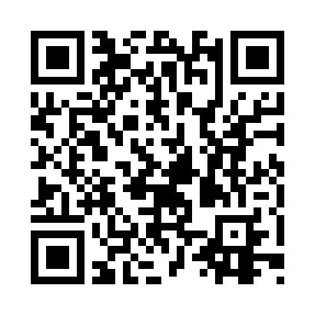
Номер товарно-транспортной накладной: |  |  | Торговый представитель: Kamol aka
Поставщик: Toshkent falcon fly 2 |  |  | Телефон торгового представителя: +998979626299
Дата отгрузки: 20.11.2025 |  |  | Контрагент: Dona zakass
Дата консигнации: |  |  | Адрес:
Доставщик: |  |  | Телефон:
Телефон доставщика:
Время заказа: 20.11.2025 17:48:30
№ | Штрих-код | Название товаров (работ,услуг) | Количество | Количество в кейсе | Цена | Сумма
 |  |  | 41 |  |  | 750000
1 | 6902011050316 | Пластмасса ликоп 20x20x5 см DB-67-66 | 4 | 4 шт. | 31,000 | 124,000
2 | 6902011050453 | Асатилар учун пластмассадан ишланган узунчоқ ликоп 34x10x1.5 см DB-67-80 | 4 | 4 шт. | 31,000 | 124,000
3 | 6902011050330 | Пластмасса салатница JYH7085 30x14.5x4 см DB- 67-68 | 4 | 4 шт. | 51,000 | 204,000
4 | 6902011050354 | Пластмасса салатница 10x10x5 см DB-67-70 | 4 | 4 шт. | 25,000 | 100,000
5 | 6805019698811 | Сервировочный подтарельник, 30×45 см, DB-98-8 1 | 24 | 24 шт. | 6,000 | 144,000
6 | 6906808162046 | Кухонный нож chenghuji ywo03-7 DB-16-4 | 1 | 1 шт. | 54,000 | 54,000
Итого: 750000

